TRF3
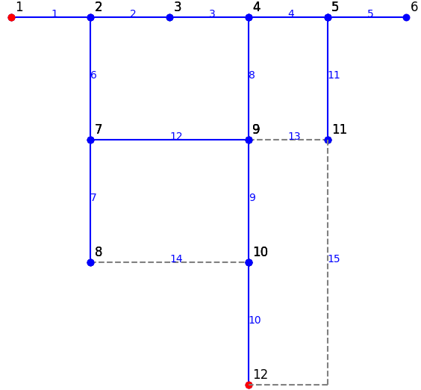
## MBA3DATA: dữ liệu máy biến áp 3 cuộn dây
ID | BUS_ID1 | BUS_ID2 | BUS_ID3 | NAME1 | NAME2 | NAME3 | CID | NAME MBA3 | FLAG | Sn1 [kvA] | Sn2 [kvA] | Sn3 [kvA] | uk1-2 [%] | uk1-3 [%] | uk2-3 [%] | pk1-2 [kw] | pk1-3 [kw] | pk2-3 [kw] | P0 [kw] | i0 [%] | MEMO

